상품제안서
모두애 컬러인쇄 파우치 | 상품코드: S25650

 |  |  |  |  |  |  | 02-713-8555 | www.synergygift.co.kr
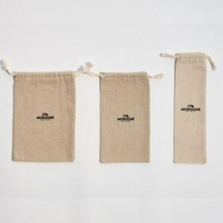

【상세/제작정보】 | <p style="text-align: center; " align="center">&nbsp;</p>

【인쇄/포장옵션】 | 풀칼라 / 포장불가능

【공급단가】 | 수량 | 300~ | 500~ | 1,000~ | 3,000~ | 5,000~
*VAT별도 | Ssize | 1,620원 | 1,560원 | 1,500원 | 1,440원 | 1,400원
 | Msize | 1,820원 | 1,750원 | 1,680원 | 1,620원 | 1,570원
 | Lsize | 2,020원 | 1,950원 | 1,870원 | 1,800원 | 1,750원
 | XLsize | 2,220원 | 2,140원 | 2,060원 | 1,980원 | 1,930원

【상품 URL】 | https://www.synergygift.co.kr:443/src/goods_detail.php?gdno=25650

